Toelichting
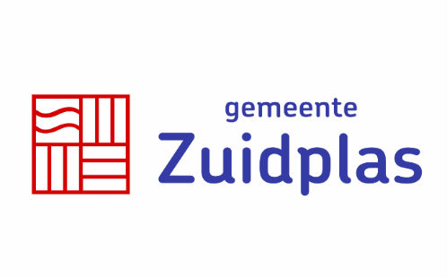
Invulinstructie en toelichting

Het Programma van Eisen bestaan uit eisen en wensen.

Ad 1. Bij de eisen geldt dat:
- Opdrachtnemer uitsluitend kolom F ´Akkoord ja/nee´ en kolom D invult ´Toelichting verplicht, optioneel of niet van toepassing´.
Als een toelichting verplicht is, wordt alleen aan de eis voldaan als er ook daadwerkelijk een toelichting is gegeven. Bij een optionele toelichting staat
het de Opdrachtnemer vrij om een toelichting te geven. Indien een toelichting niet van toepassing is verklaard, wordt een toelichting niet meegenomen in de
beoordeling. De toelichtingen op de vragen moeten in een aparte bijlage(n) worden opgenomen.

Ad 2. Bij de wensen geldt dat:
- Opdrachtnemer uitsluitend kolom F ´Akkoord ja/nee´ en kolom D invult ´Toelichting verplicht, optioneel of niet van toepassing´.
Als een toelichting verplicht is, wordt alleen aan de wens voldaan als er ook daadwerkelijk een toelichting is gegeven. Bij een optionele toelichting staat
het de Opdrachtnemer vrij om een toelichting te geven. Indien een toelichting niet van toepassing is verklaard, wordt een toelichting niet meegenomen in de
beoordeling. Toelichtingen en vragen dienen "to the point"te worden beantwoord. Geen standaardteksten uit brochures of white-papers.
De toelichting op de wensen dient in PvE toelichtingenveld leverancier (Kolom G) opgenomen te worden.

Het is niet toegestaan, op straffe van uitsluiting, om inhoudelijke aanpassingen te doen op het Programma van Eisen.
Vragen of onduidelijkheden dienen gesteld te worden in de daarvoor bestemde vragenronde "nota van inlichtingen".

